GLOXINA Confirmación de
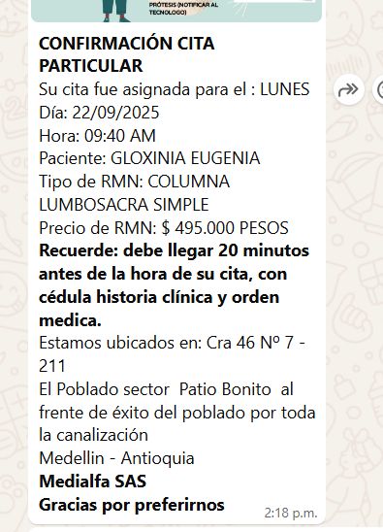
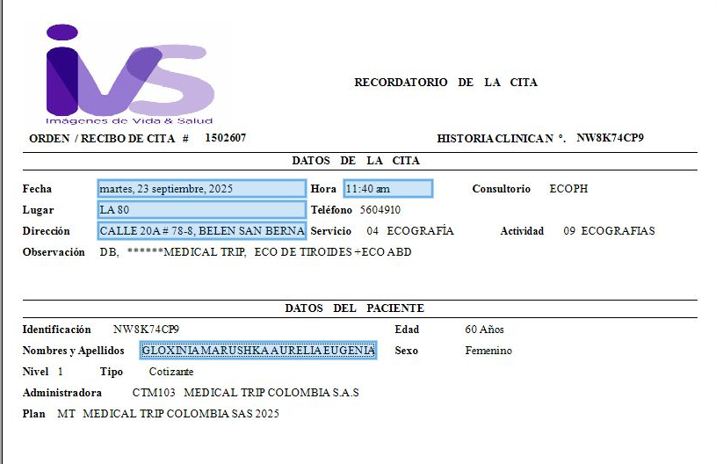

RESONANCIA DE COLUMNA SIMPLE | ECOGRAFÍA DE TIROIDES

ORLEY Confirmación de

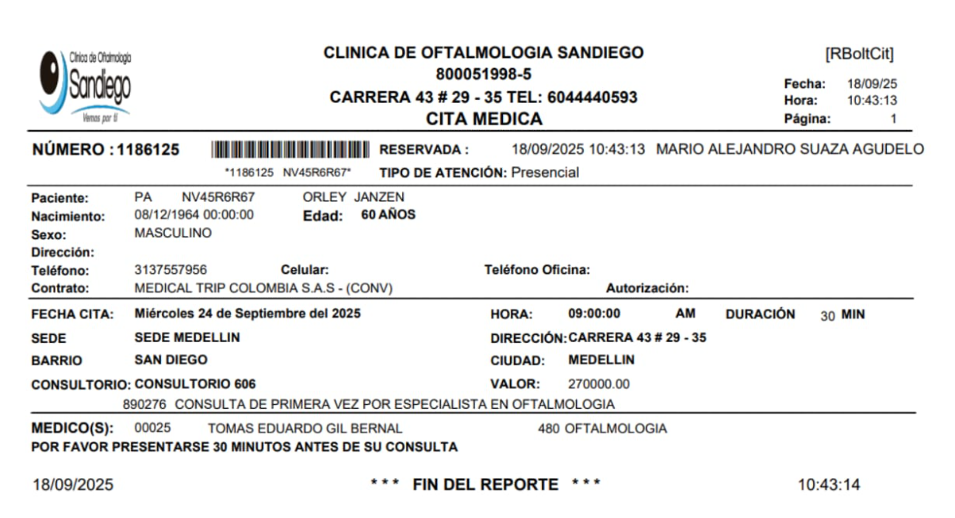
RESONANCIA LUMBAR | CITA OFTALMOLOGÍA

